표지
 |  |  |  | 글자크기
( 8 )월 경영협의회 |  |  |  | 28 | (아래를 참고해주시기 바랍니다.)

( 7 )월 실적 및 ( 8 )월 계획보고 |  |  |  | 18

 |  | 1. | 손익현황 | 14 | 리스트는 다음 6개로 확정
 |  |  |  |  | 1. 손익현황
 |  | 2. | 재무현황 |  | 2. 재무현황
 |  |  |  |  | 3. 현금흐름현황
 |  | 3. | 현금흐름 현황 |  | 4. 인원현황
 |  |  |  |  | 5. 투자현황
 |  | 4. | 인원현황 |  | 6. 주요업무현황

 |  | 5. | 투자현황 |  | 주요 도서 출간 현황 / 콘텐츠 작품 리스트 등은 시트명을 [별첨]으로 해주세요.

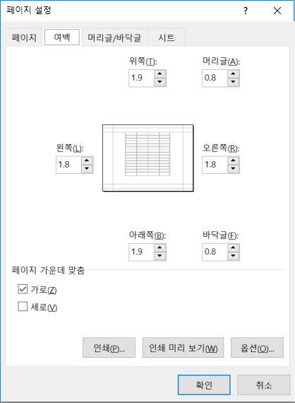
 |  | 6. | 주요업무현황

2026-08-14 |  |  |  | 14 | 날짜 - 자세한 날짜
 | #VALUE!
주식회사 우리인터텍스 |  |  |  | 20 | 회사명 기재

 |  |  |  | (font) 나눔바른고딕

 |  |  |  |  | ü 페이지 레이아웃 설정 - |  | 너비 [자동], 높이 [자동], 배율 [100%]
 |  |  |  |  | ü 여백 설정 - | 좌, 우 [1.8], 상, 하 [1.9], 머릿글, 바닥글 [0.8]
 |  |  |  |  | ü 페이지 가운데 맞춤 - 가로 [V], 세로 [ ]

 |  |  |  |  |  |  |  | 담당 | 대표이사 | 사장

손익 현황_우리
1. 손익 현황

 |  |  |  |  |  |  |  |  |  |  |  |  |  | (단위:백만원)
구분 | (7월) 손익 실적 |  |  |  |  | (8월) 손익 예상 |  |  |  | 2026년 연간 누계실적 (~7월)
 | 전년동기 실적 |  | 당월실적 |  | 전년동기 대비 | 전년동기 실적 |  | 예상실적 |  | 전년동기 실적 |  | 연간실적 |  | 전년동기 대비 |  |  | 달라지는 점
제품매출 | 174 | 46.6% | - | - | -64.2% | 287 | 77.9% | - | - | 994 | 35.7% | - | - | -20.7% | -64.2% | -20.7% | 쌤앤파커스
상품매출 | 199 | 53.4% | 134 | 100.0% |  | 82 | 22.1% | 146 | 100.0% | 1,793 | 64.3% | 2,209 | 100.0%
매출액 | 373 | 100.0% | 134 | 100.0% | -64.2% | 369 | 100.0% | 146 | 100.0% | 2,787 | 100.0% | 2,209 | 100.0% | -20.7% | -64.2% | -20.7% | 재료비 | 재료비
제품매출원가 | 169 | 97.4% | - | - | -72.3% | 279 | 97.3% | - | - | 906 | 97.8% | - | - | -29.3% | -72.3% | -29.3% | 2016년 | 2017년 | 달라지는 점
상품매출원가 | 191 | 95.9% | 100 | 74.8% |  | 80 | 97.5% | 145 | 99.3% | 1,820 |  | 1,927 | 87.2% |  |  |  | 재료비 | 인세 | 순서만 바꿈
매출원가 | 361 | 96.6% | 100 | 74.8% | -72.3% | 359 | 97.4% | 145 | 99.3% | 2,726 | 97.8% | 1,927 | 87.2% | -29.3% | -72.3% | -29.3%
매출총이익 | 13 | 3.4% | 34 | 25.2% | 161.5% | 10 | 2.6% | 1 | 0.7% | 61 | 2.2% | 282 | 12.8% | 362.3% | 163.0% | 359.2% | 노무비 | 재료비
직접 인건비 | 15 | 4.0% | 6 | 4.4% | -60.00% | 12 | 3.3% | 6 | 4.3% | 92 | 3.3% | 51 | 2.3% | -45.2% | -60.2% | -45.2% | 상각비 | 노무비
간접 인건비 | 12 | 3.1% | 12 | 8.8% | - | 12 | 3.3% | 12 | 8.0% | 84 | 3.0% | 83 | 3.8% | -1.2% | 0.0% | -1.2% | 인세 | 무형자산상각비
관리비 | 7 | 1.8% | 11 | 8.2% | 57.1% | 6 | 1.7% | 6 | 4.1% | 123 | 4.4% | 76 | 3.4% | -38.8% | 67.7% | -38.8% | 경비 | 기타경비
감가상각비 | 0 | 0.1% | 0 | 0.2% | - | 0 | 0.1% | - | - | 2 | 0.1% | 2 | 0.1% | - | 0.0% | 0.0%
판매 및 관리비 | 33 | 8.9% | 29 | 21.6% | -12.1% | 31 | 8.3% | 24 | 16.4% | 302 | 10.8% | 211 | 9.6% | -30.0% | -13.3% | -30.0%
영업이익 | (21) | -5.5% | 5 | 3.5% | 123.8% | (21) | -5.7% | (23) | -15.8% | (240) | -8.6% | 71 | 3.2% | 129.4% | -534.0% | -440.4% | 우리인터텍스
영업외수익 | 9 | 2.3% | 14 | 10.5% | 55.6% | 23 | 6.1% | 10 | 6.8% | 165 | 5.9% | 124 | 5.6% | -24.8% | 61.9% | -24.8% | 2016년 | 2017년 | 달라지는 점
영업외비용 | 191 | 51.2% | 101 | 75.3% | -47.1% | 198 | 53.7% | 97 | 66.4% | 1,328 | 47.6% | 754 | 34.1% | -43.2% | -47.4% | -43.2% | 재료비 | 재료비 | 재료비와 부재료비를 재료비 항목으로 통합
경상이익 | (203) | -54.4% | (82) | -61.2% | 59.6% | (196) | -53.3% | (110) | -75.3% | (1,403) | -50.3% | (559) | -25.3% | 60.1% | 148.3% | 150.7% | 부재료비
 |  |  |  |  |  |  |  |  |  |  |  |  |  |  |  |  | 노무비 | 외주가공비 | 금액이 크지 않다면 노무비를 기타경비에 포함하고,
당월 주요사항 |  |  |  |  |  |  | 차월 주요사항 |  |  |  |  |  |  |  |  |  | 경비 | 기타경비 | 경비를 외주가공비와 기타경비로 구분
1. 매출액 |  |  |  |  |  |  | 1. 매출액
1) 상품매출 134백만원 |  |  |  |  |  |  | 1) 상품매출 146백만원

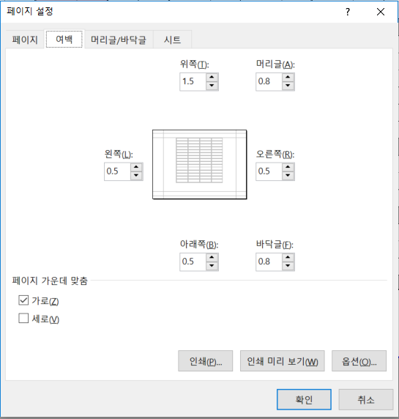
2. 영업외비용 |  |  |  |  |  |  | 2. 영업외비용
1) 푸른저축은행 마이너스통장 15억(8.3%) |  |  |  |  |  |  | 1) 푸른저축은행 마이너스통장(대출), 이자율 8.3%('26.04.11~'27.04.10)
 |  |  |  |  |  |  | - '26.04.11 대출연장 미사용 한도감소 24억→15억

